DI(스프링사용 X)
스프링 사용 안한 예 소스 분석

● | 구조도
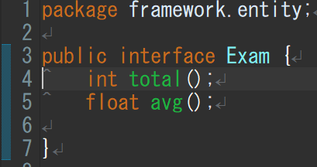
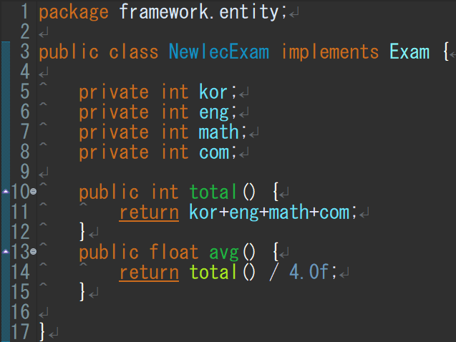
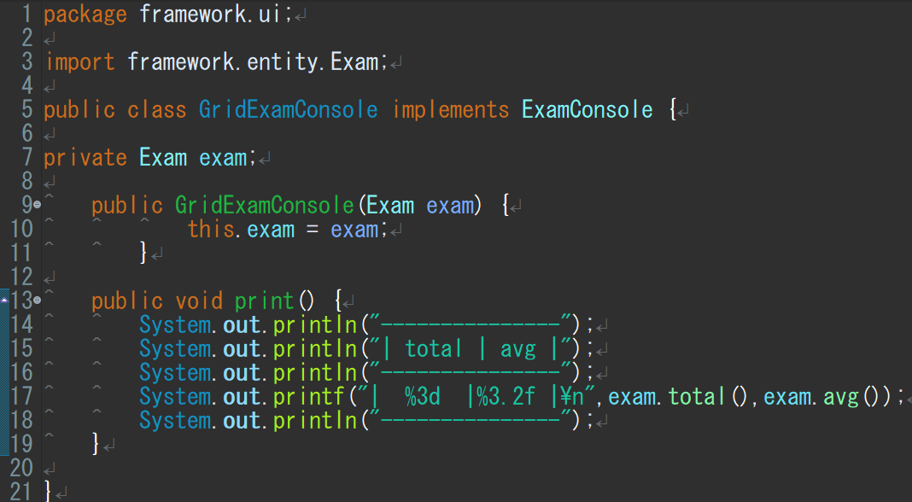
합계와 평균을 나타내는 인터페이스
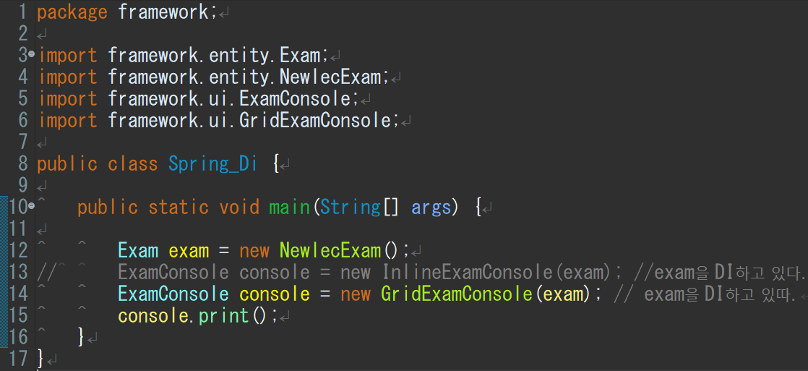
이것들을 임포트해서 사용
exam이란 객체를
InlineExamConsole에 끼울지 GridExamConsole에 끼울지
스프링을 쓰면 어디에 끼울지를 스프링이 자동 수정해준다.

 |  | public | 제한없이 어디서나 접근 가능하다는 뜻
 |  |  | 외부에서 지정된 변수 등을 자유로히 사용가능
 |  | private | 이것으로 선언된 클래스멤버는 외부에 공개 안됨
 |  |  | 즉 해당 객체의 퍼블릭메소드를 통해서만 접근 가능
 |  | void | 보이드 타입 메소드는 반환값이 없는 메소드
인터페이스에 값을 넘기는 클래스
합계값과 평균값을 넘김
 |  |  | 즉 리턴이 없다는 의미

 |  | interface | 클래스들이 구현해야하는 동작을 지정하는 추상자료형

 |  | this | 자신을 가르키는 키워드

 |  | println() | 변수의 값을 그대로 출력
 |  |  | 값을 변환하지 않고는 다른 형식으로 출력할 수 없다.

 |  | printf() | 반면에 printf()는 지시자를 통해 변수의 값을
 |  |  | 여러 가지 형식으로 변환하여 출력할 수 있다.

 |  | static | 자바에서 메모리 할당을 한번만 해서
 |  |  | 메모리가 효율적
 | Exam은 인터페이스 NewlecExam은 인터페이스에 값을 넘기는 클래스
 | exam은 객체
void 출력하는 인터페이스

 | ExamConsole은 인터페이스이고 GridExamConsole이 인터페이스에 값을 넘기는 클래스
 | GridExamConsole에 객체 exam을 결합(인젝션)
 | GirdExamConsole값이 인터페이스 ExamConsole의 객체인 console에 값으로 들어감

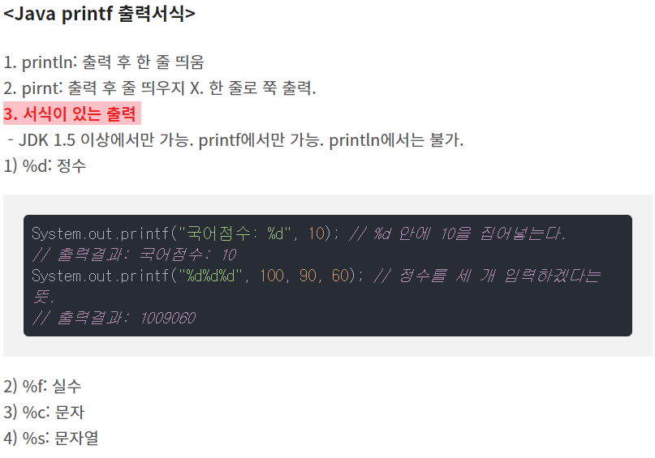
void 출력하는 인터페이스에 값을 넘기는 클래스

● | 상세 분석

 | 일단은 Exam이란 인터페이스를 설정한다.
 | Exam안에는 토탈함수와 평균함수 박스를만들어둠

 | 그리고 NewlecExam이란 클래스를 만들고
 | 이NewlecExam클래스는 인터페이스 객체
 | exam에 값을 넣게 한다.

 | NewlecExam에는
 | 4과목의 점수를 넣고
 | 이때 인터페이스에 토탈과 평균함수에
 | 넘길 값을 각각 리턴을 통해 넣어줌

 | 같은 방식으로 인터페이스 ExamConsole을 설정
 | void print()로 반환값없이 출력한다를 지정

 | 클래스GridExamConsole은 토탈과 평균을
 | 출력하도록

 | Exam안에는 토탈함수와 평균함수 그릇이 만들어져있다.
 | 그걸 임포트 해와서 사용할 거고

 | 이 단계에선 exam그릇을 선언해주고 (현재 안은 null상태)
 | 클래스GridExamConsole(객체)에서 객체넣은걸 빈그릇 exam에 넣는단
 | 내용

